Zestawienie komponentów
Poz | Miniatura | Numer części | Opis | ILOŚĆ | Jedn | Materiał | Pokrycie | Uwagi
1 | 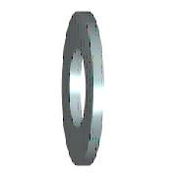 | DIN 125 - A 6,4 | Podkładka | 80 | Szt. | Stal | Ocynk
2 | 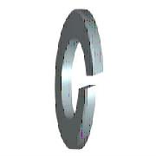 | DIN 127 - A 6 | Podkładka sprężysta | 80 | Szt. | Stal | Ocynk
3 |  | DIN 912 - M6 x 25 | Wkręt z łbem półkolistym walcowym | 80 | Szt. | Stal | Ocynk
4 | 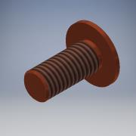 | DIN 32501 -M8 x20_poszerzony koł | Kołek do zgrzewania z gwintem,stalowy,miedziowany(poszerzony kołnierz) | 14 | Szt. | Stal
5 | *Różne* | DIN 7337 - A6,4 x 12 | Nit jednostronny zrywalny z łbem płaskim, stalowy | 750 | Szt. | Stal | Ocynk
6 | *Różne* | DIN 7337 - B4,8 x 10 | Nit jednostronny zrywalny z łbem stożkowym, stalowy | 660 | Szt. | Stal | Ocynk
7 | *Różne* | DIN 7337 - B4,8 x 12 | Nit jednostronny zrywalny z łbem stożkowym, stalowy | 90 | Szt. | Stal | Ocynk
8 | 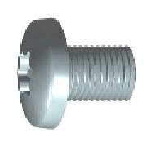 | DIN 7500 C TX - M6 x12 | Wkręt do metalu samoformujący z łbem walc.wypukłym z gniazdem Torx | 230 | Szt. | Stal | Ocynk
9 | 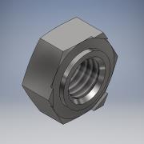 | DIN 929 - M10 - A2 | Nakrętka sześciokątna do zgrzewania (stal nierdzewna) | 35 | Szt. | X5CrNi18-10 (304)
10 | 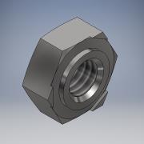 | DIN 929 - M6 - A2 | Nakrętka sześciokątna do zgrzewania (stal nierdzewna) | 55 | Szt. | X5CrNi18-10 (304)
11 |  | DIN 929 - M8 - A2 | Nakrętka sześciokątna do zgrzewania (stal nierdzewna) | 190 | Szt. | X5CrNi18-10 (304)
12 | 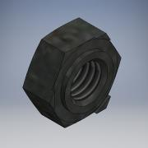 | DIN 929 - M8 | Nakrętka sześciokątna do zgrzewania (stal bez pokrycia) | 290 | Szt. | Stal
13 |  | DIN 929 - M10 | Nakrętka sześciokątna do zgrzewania (stal bez pokrycia) | 10 | Szt. | Stal
14 |  | FH-M5-12 | Kołek gwintowany wciskany PEM | 15 | Szt. | Stal | Ocynk
15 |  | FH-M5-15 | Kołek gwintowany wciskany PEM | 130 | Szt. | Stal | Ocynk
16 |  | FH-M6-15 | Kołek gwintowany wciskany PEM | 60 | Szt. | Stal | Ocynk
17 | 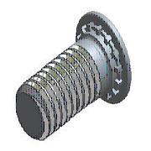 | FH-M6-20 | Kołek gwintowany wciskany PEM | 120 | Szt. | Stal | Ocynk
18 |  | FH-M6-25 | Kołek gwintowany wciskany PEM | 35 | Szt. | Stal | Ocynk
19 |  | FH-M8-20 | Kołek gwintowany wciskany PEM | 280 | Szt. | Stal | Ocynk
20 |  | FH-M8-25 | Kołek gwintowany wciskany PEM | 15 | Szt. | Stal | Ocynk
21 | 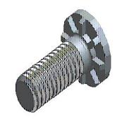 | HFH-M10-25 | Kołek gwintowany wciskany PEM | 45 | Szt. | Stal | Ocynk
22 | 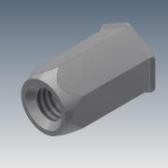 | Nitonakrętka sześciokątna z łbem stożk. M6 | Nitonakrętka stalowa sześciokątna otwarta z łbem stożkowym M6 - mini kołnierz | 490 | Szt. | Stal | Ocynk
23 | 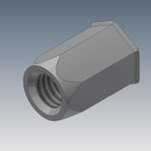 | Nitonakrętka sześciokątna z łbem stożk. M8 | Nitonakrętka stalowa sześciokątna otwarta z łbem stożkowym M8 - mini kołnierz | 120 | Szt. | Stal | Ocynk

